关系图
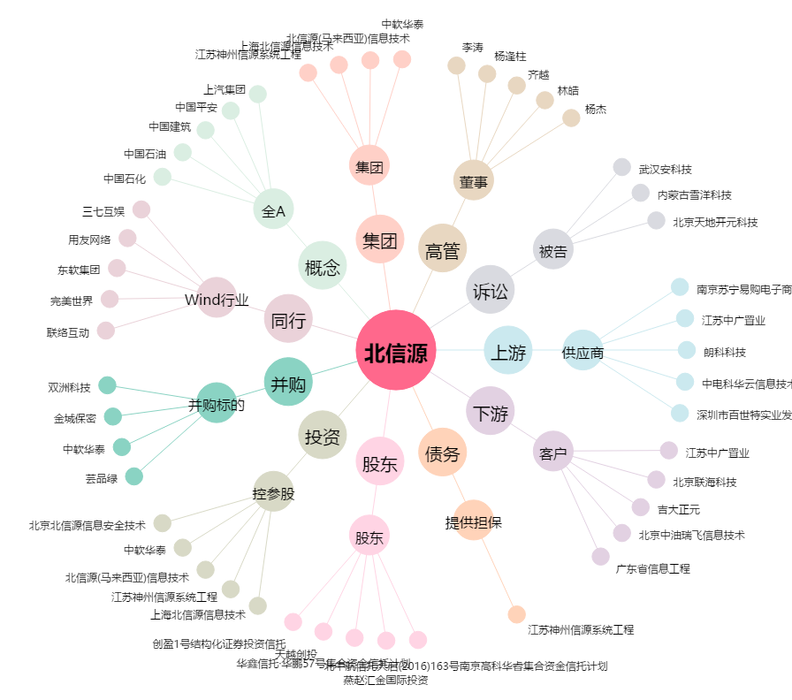
北信源[300352.SZ] - 关系概览图

